BDD 1
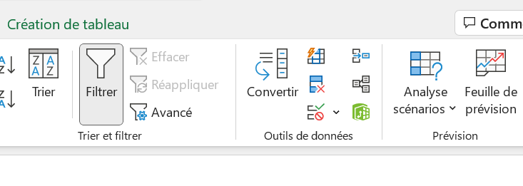

patient | sexe | étiologie | âge | PM | temps
FG01
KJ02
KL03
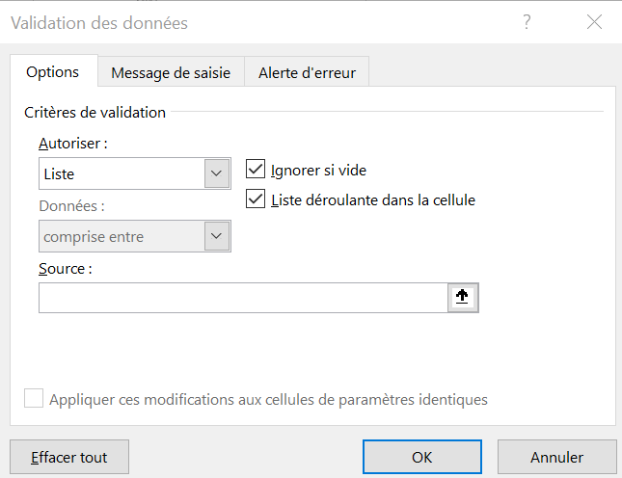
MP04

